OS
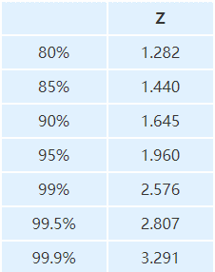
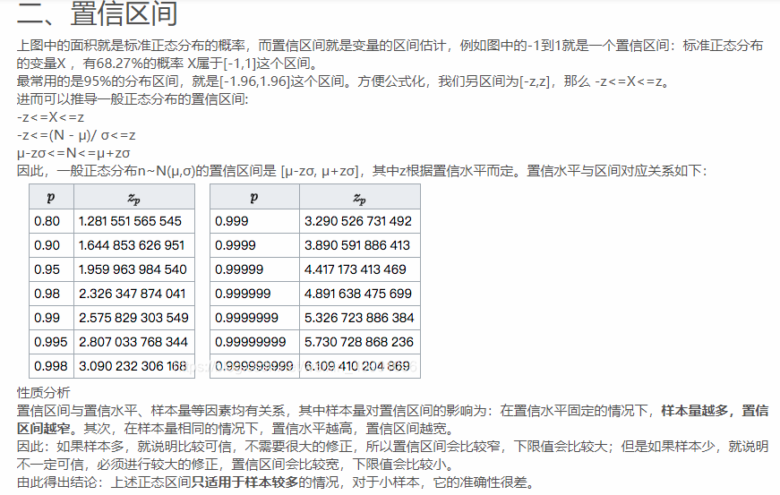
 |  |  |  |  | 备注
 |  |  |  |  | 95%区间(3.92）
Study | Year | NCT | lnHR | SE |  | HR | 95%LL | 95%UL | ln(95%LL) | ln(95%UL) | ln(95%UL)-ln(95%LL) | lnHR | SE(lnHR)
Fuchs | 2014 | NCT00917384 | –0.2536 | 0.1287 |  | 0.776 | 0.603 | 0.998 | -0.50584 | -0.00200 | 0.50384 | -0.2536 | 0.1285
Fuchs | 2019 | NCT02314117 | –0.0387 | 0.0934 |  | 0.962 | 0.801 | 1.156 | -0.22189 | 0.14497 | 0.36686 | -0.0387 | 0.0936
Wilke | 2014 | NCT01170663 | -0.2144 | 0.0889 |  | 0.807 | 0.678 | 0.962 | -0.38861 | -0.03874 | 0.34987 | -0.2144 | 0.0893
Xu | 2021 | NCT02898077 |  |  |  | 0.963 | 0.771 | 1.203 | -0.26007 | 0.18482 | 0.44489 | -0.0377 | 0.1135
Yoon | 2016 | NCT01246960 | 0.077 | 0.1998 |  | 1.08 | 0.73 | 1.58 | -0.31471 | 0.45742 | 0.77214 | 0.0770 | 0.1970
 |  |  |  |  | 80%区间(2.56）
 |  |  |  |  |  | HR | 80%LL | 80%UL | ln(80%LL) | ln(80%UL) | ln(80%UL)-ln(80%LL) | lnHR | SE(lnHR)
Yoshikawa | 2019 | NCT02539225 | 0.0953 | 0.1288 |  | 1.11 | 0.89 | 1.4 | -0.11653 | 0.33647 | 0.45301 | 0.1044 | 0.1770

 |  |  |  |  |  | 1.1 | 0.9 | 1.4 | -0.10536 | 0.33647 | 0.44183 | 0.0953 | 0.1726

 |  |  |  |  |  | HR | 95%LL | 95%UL
 |  |  |  |  |  | 1.11 | 0.78 | 1.57
 |  |  |  |  | 99%区间(5.15）
 |  |  |  |  | 90%区间(3.29）

